Ark1
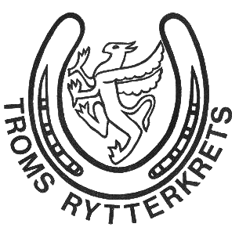

BUDSJETT FOR 2025, TROMS RYTTERKRETS

 |  | 2025 | 2024
3251 | Inntekter kurs | 5000 | 5000
3254 | Inntekter via NRYFstevne | 5000 | 10000
3400 | Spesielle offentlige tilskudd | 116000 | 103000
3401 | Momskompensasjon | 2000 | 7000
3920 | Medlemskontingenter | 30000 | 30000
 | SUM | 158000 | 155000

4401 | Utdeling av aktivitetsmidler | 45000 | 55000
6420 | Leie datasystemer | 3000 | 3000
6731 | Kursing teknisk personell | 15000 | 20000
6861 | Møter, tilstelninger og leie av lokaler | 2000 | 5000
7101 | Bilgodtgjørelse aspiranter | 1000 | 1000
7102 | Reiseutgifter | 3000 | 5000
7321 | Utgifter mesterskap | 80000 | 50000
7431 | Stipend for satsende ryttere | 5000 | 10000
7452 | Representasjonsklær styremedlemmer | 2000 | 3600
7770 | Bank og kortgebyrer | 400 | 400
7797 | Andre driftskostnader | 1600 | 2000
 | SUM | 158000 | 155000

 | DRIFTSRESULTAT | 0 | 0

